Plots0
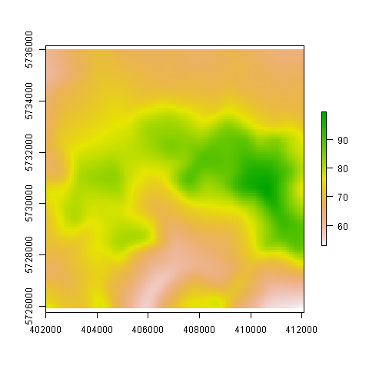

Plots1
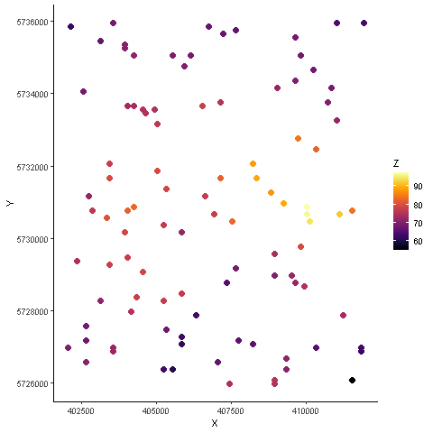

Plots2
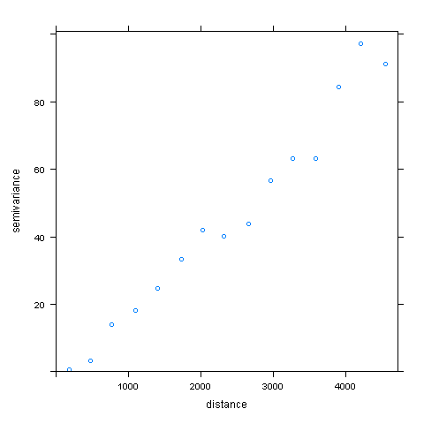

Plots3
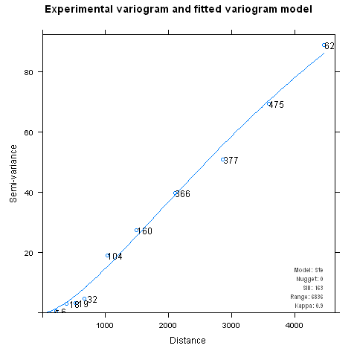

Plots4
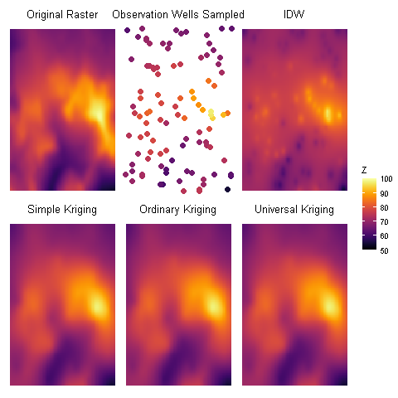
SK | OK | UK
54.391022588 | 54.326690777 | 54.320866217
68.905476575 | 68.895964928 | 68.908591432
73.02403224 | 73.006068538 | 73.011392885
78.592430957 | 78.577692239 | 78.57434569
97.830498241 | 97.832458972 | 97.832555715
0 | 0 | 0

